OPGAVE
Bekijk de menu's in de volgende tabbladen
- Bereken de totalen voor elk menu (som van getallen in kolom).
- Vul de gegevens aan in het overzicht (laatste schema)
Vul aan...
- Welk menu heeft de meeste calorieën?
- Welk menu is het goedkoopst?
- Welk menu bevat het minste vet?

Menu 1 |  |  |  | Menu 2
Onderdeel | Calorieën (kcal) | Vet (g) | Prijs (€) | Onderdeel | Calorieën (kcal) | Vet (g) | Prijs (€)
Hamburger | 320 | 18 | 4.5 | Pasta | 400 | 10 | 4
Frietjes | 280 | 15 | 2.5 | Tomatensaus | 90 | 2 | 1.5
Sla | 40 | 0.5 | 1.2 | Kaas | 150 | 12 | 1.8

TOTAAL |  |  |  | TOTAAL

Menu 3 |  |  |  | Menu 4
Onderdeel | Calorieën (kcal) | Vet (g) | Prijs (€) | Onderdeel | Calorieën (kcal) | Vet (g) | Prijs (€)
Kipfilet | 260 | 6 | 4.2 | Visfilet | 240 | 8 | 4.8
Rijst | 220 | 1 | 1.9 | Aardappelen | 200 | 2 | 2
Groenten | 60 | 0.5 | 1.5 | Spinazie | 50 | 0.4 | 1.3

TOTAAL |  |  |  | TOTAAL

Menu 5 |  |  |  | OVERZICHT
Onderdeel | Calorieën (kcal) | Vet (g) | Prijs (€) | Menu | Totale calorieën | Totaal vet | Totale prijs
Vegaburger | 280 | 9 | 4.6 | Menu 1 Hamburger
Quinoa | 210 | 4 | 2.4 | Menu 2 Pasta
Rauwkost | 45 | 0.3 | 1.4 | Menu 3 Kip
 |  |  |  | Menu 4 Vis
TOTAAL |  |  |  | Menu 5 Vega

 |  |  |  | Meest calorieën
 |  |  |  |  | Minst Vet
 |  |  |  |  |  | Laagste prijs

OPLOSSING
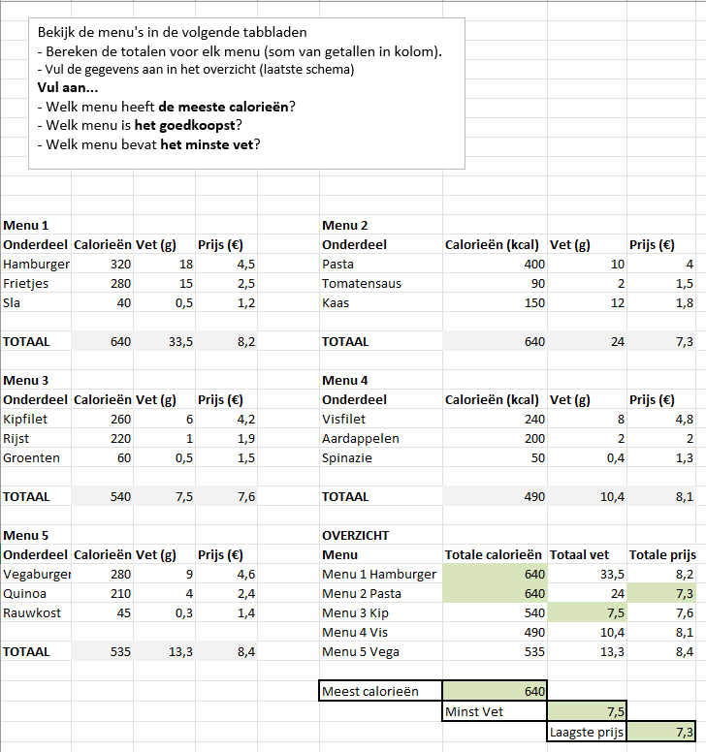

Menu 1 & 2 heeft meeste calorieën
Menu 3 heeft minste vet
Menu 2 heeft laagste prijs

